Лист1
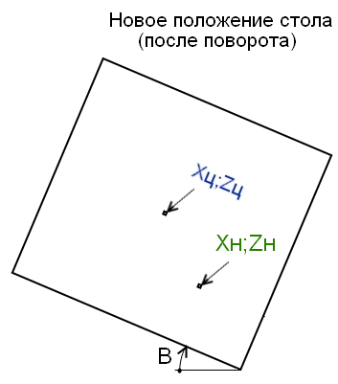
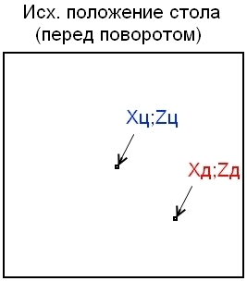
Расчёт координат Xн и Zн при повороте стола на угол B

Xц = | 0.000
Zц = | 0.000

Xд = | 100.000
Zд = | 0.000

B = | 90.000
 | 180
Xн = | 0.000
Zн = | 100.000

